Talnasafn
Talnasafn
69 | 6 | 44 |  | 35 | 39 | 18 | 16 | 23 | 17
32 |  | 54 | 19 | 35 |  | 12 |  |  | 19
3 | 30 | 30 | 8 | 15 | 2 |  | 10 | 70
 |  |  |  | 91 | 60 | 89 | 5 | 17 | 65
45 | 82 | 19 | 18 |  | 70 | 4 |  | 19 | 9
 | 30 | 93 |  | 30 |  |  | 17 |  | 25
15 | 7 |  |  | 13 | 90 | 15 | 80 | 19 | 19

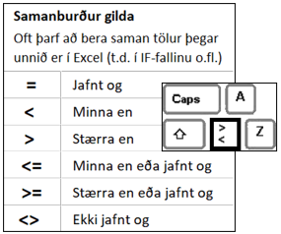
Hvað eru mörg auð hólf á svæðinu A2 til J8?
Ef talan í A3 er lægri en 30 þá á að koma eyða, annars talan í A3
Ef talan í D4 er lægri en eða jöfn og 10 þá á að koma eyða, annars talan í D4
Ef talan í A8 er lægri en 15 þá á að koma eyða, annars talan í A8
Ef talan í F6 er hærri en eða jöfn og 70 þá á að koma eyða, annars talan í F6
Hvaða tala kemur oftast fyrir á svæðinu?
Leggið saman allar tölurnar á svæðinu A2 til J8
Finnið hæstu töluna í talnasafninu
Finnið lægstu töluna í talnasafninu
Finnið meðaltal allra talnanna í talnasafninu

